List1
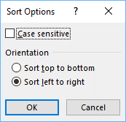
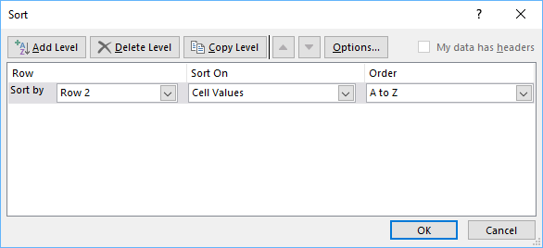
 | USD | EUR | AUD | GBP | JPY | NZD | CAD | CHF |  | AUD | CAD | EUR | GBP | CHF | JPY | NZD | USD
D | 6.4 | 3.1 | 8.1 | 1.3 | 2.7 | 5.5 | 5.7 | 4.0 | D | 8.1 | 5.7 | 3.1 | 1.3 | 4.0 | 2.7 | 5.5 | 6.4
W | 7.1 | 2.4 | 7.1 | 0.6 | 5.5 | 4.2 | 5.7 | 4.2 | W | 7.1 | 5.7 | 2.4 | 0.6 | 4.2 | 5.5 | 4.2 | 7.1
M | 6.9 | 2.4 | 5.2 | 1.2 | 7.3 | 5.8 | 4.3 | 3.9 | M | 5.2 | 4.3 | 2.4 | 1.2 | 3.9 | 7.3 | 5.8 | 6.9
Y | 7.9 | 3.3 | 2.2 | 3.0 | 5.8 | 2.5 | 6.4 | 4.8 | Y | 2.2 | 6.4 | 3.3 | 3.0 | 4.8 | 5.8 | 2.5 | 7.9

Šlo by seřadit měny zleva doprava do druhé tabulky od nejvetší po nejmenší (názvy bez čísel) včetně formátu?

copy do 2. tabuľky
Označiť m2:t6
Data-Sort-Options-Left to right-Row2

